Prototype
 | MÀn hình đăng nhập



 | Admin Đăng nhập

TuND (Admin) -
Home
EN
VN
Log Out

 |  |  | 236, 56, 86

Manage Member
Manage Projects

 | Admin click vào Manage Member

TuND (Admin) -
Home

Account
Full Name
Role
All
Phone
Search

PM
Account
Full Name
Role
Gender
Phone

1 TuND1 Nguyen Duy Tu PM Male 1234567890
Edit

2 NhiHY1 Hoang Yen Nhi Female 1231231231
Edit

3 HieuTN1 Truong Nhat Hieu Male 1234567899
Edit

4 QuangNN1 Nguyen Ngoc Quang Male 1231231238
Edit

Create
Black

 | Admin Chỉnh sửa thông tin Memeber, Account không thể sửa, Pass muốn đổi phải nhấn nút Change trước,

TuND (Admin) -
Home

Edit Member TuND1
Account
Account
Full Name
Role
All
Phone
Search
Full Name *
PM
Account
Full Name
Gender
Role
Gender
Phone

1 TuND1 Nguyen Duy Tu PM Male 1234567890
Role
Edit

2 NhiHY1 Hoang Yen Nhi Female 1231231231
Edit
Phone *
3 HieuTN1 Truong Nhat Hieu Male 1234567899
Edit
Password
Change
4 QuangNN1 Nguyen Ngoc Quang Male 1231231238
Edit

Cancel
Update

Create
Black

 | Admin thêm mới 1 Member , Có nút icon Search để kiểm tra Account tồn tại chưa

TuND (Admin) -
Home

Create Member

Account
Full Name
Account *
Role
TuND
All
Phone
Search

Full Name *
asda
PM
Account
Full Name
Role
Gender
Phone
Gender
Male
1 TuND1 Nguyen Duy Tu PM Male 1234567890
Edit
Role
PM
2 NhiHY1 Hoang Yen Nhi Female 1231231231
Edit
Phone *
123123123
3 HieuTN1 Truong Nhat Hieu Male 1234567899
Edit
Password *
asdq
Change
4 QuangNN1 Nguyen Ngoc Quang Male 1231231238
Edit

Create
Cancel

Create
Black

 | Admin click vào Manage Projects
TuND (Admin) -

Home

ID
Name
From
To
Status
Open
Search
Phone

Close
ID
Name
Start Date
Finish Date
Status
Description

1 0208 Project1 01/30/2059 Open
Detail
Edit

2 1231 Project2 12/30/2069 2/30/2079 Close
Detail
Edit

3 1223 Project3 01/01/2059 Open
Detail
Edit

4 1233 Project4 01/24/2059 01/09/2089 Close
Detail
Edit

Create
Black

 | Admin cick Detail để xem thông tin chung Project

TuND (Admin) -
Home

Project 1
ID
Name
From
To
Status
Open
Search
+ Thị trường : Nhật
+ Đối tác : Yamaha
+ Mảng : Web
+ Mô tả :
Close
ID
Name
Start Date
Finish Date
Status
Description

1 0208 Project1 01/30/2059 Open
Detail
Edit

2 1231 Project2 12/30/2069 2/30/2079 Close
Detail
Edit

3 1223 Project3 01/01/2059 Open
Detail
Edit

4 1233 Project4 01/24/2059 01/09/2089 Close
Detail
Edit
Close

Create
Black

 | Admin cick Edut để sửa thông tin chung Project hoặc thêm PM

TuND (Admin) -
Home
Project 1

+ Thị trường : Nhật
+ Đối tác : Yamaha
+ Mảng : Web
+ Mô tả :

ID
Name
From
To
Status
Open
Search

Close
ID
Name
Start Date
Finish Date
Status
Description
1 0208 Project1 01/30/2059 Open
Detail
Edit
 |  |  | + Thị Trường : Nhật
 |  |  | + Đối tác : Yamaha
 |  |  | + Mảng : Web
2 1231 Project2 12/30/2069 2/30/2079 Close
Detail
Edit
 |  |  | + Mô tả chung : ......

3 1223 Project3 01/01/2059 Open
Detail
Edit

4 1233 Project4 01/24/2059 01/09/2089 Close
Close
Detail
Edit

Create
Black

 | Admin khởi tạp Project mới

 | PM đăng nhập, có icon thông báo về các Log Work của Member. Khi nhấn sẽ đến màn hình Review Log Work hiển thị các row của Member đó

 |  |  |  | *

 | PM click vào My Project, hiển thị nhưng Project PM đó đảm nhiệm

 | Nhưng thông tin PM có thể xem thêm khi click vào, nhưng định nghĩa của các Phases, ngày phải làm việc

 |  |  | ﻿

 | Chi tiết màn hình thống kê

 |  | 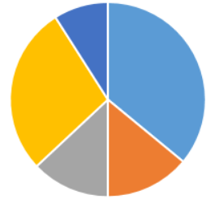

 | Khi click vao Project => Thống kê chung về Projects

 |  | 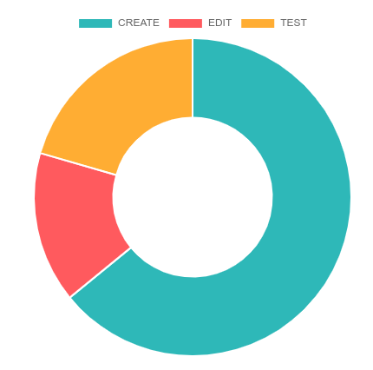 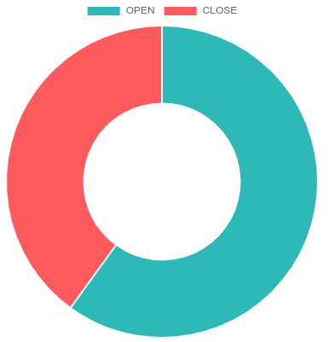 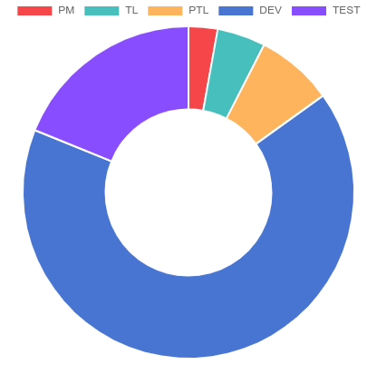

 | Khi click vao Tema Size
 | Thống kê về số lượng thành viên trong Project ở hiện tại và theo Time Line là tháng

 |  | 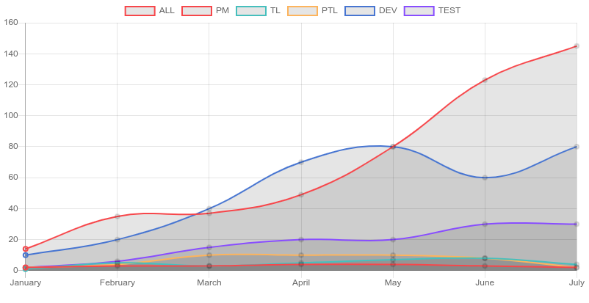

 | Có thể tùy ý xem theo vai trò

 |  | 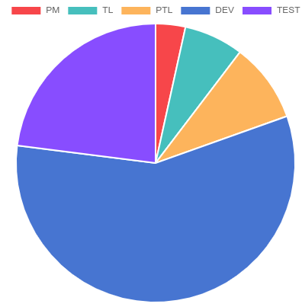 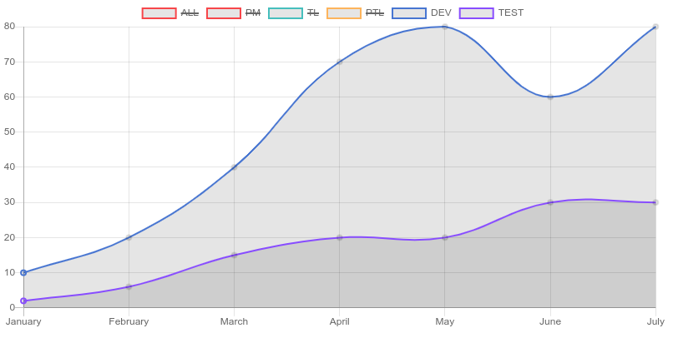

 | Click vao Log Work => Role
 | Thống kê Log theo Role để xem năng suất làm việc và của hệ thống

 |  | 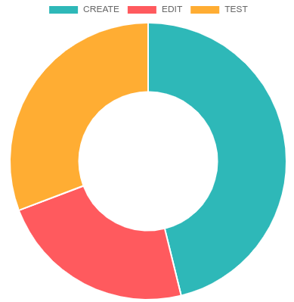 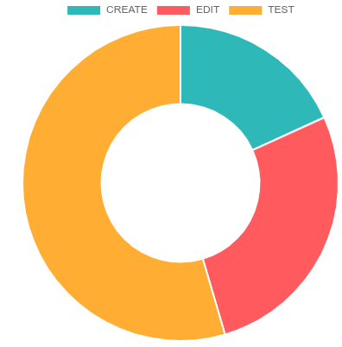 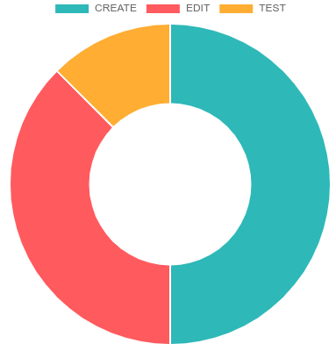 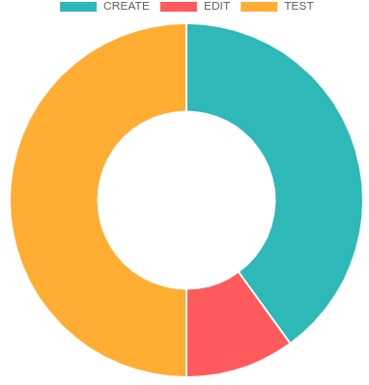

v

 | Click vao Log Work chọn Account, thanh tìm kiếm khi gõ theo Account
 | Thống kê Log Work theo Member và Product Member đó đảm nhiệm, Xem đk số giờ cho CET và làm trong bao nhiêu ngày

 |  | 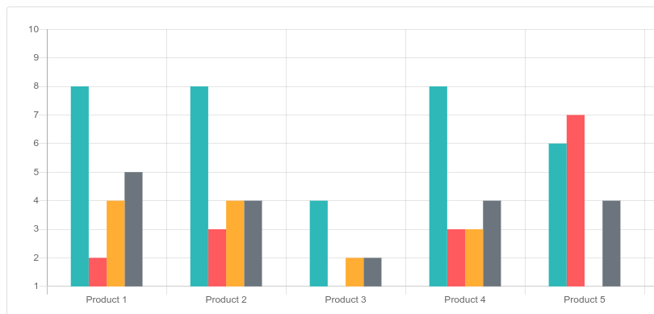

 | Khi click vao Products
 | Thông kê tình trang Products, Có bao nhiêu người tham gia và đã làm trong bao nhiêu ngày
 | 2 nút Open ,Close để xem theo Product đang Open hay Close

 |  | 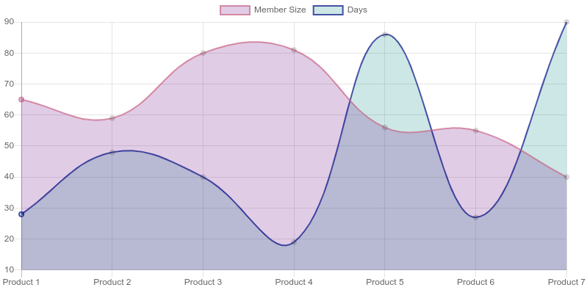

 | PM chỉnh sửa thông tin Project, có thể xóa thêm sửa Phases khi nhấn các nút X / + tương ứng
 |  | Thêm hoặc xóa ngày phải lmaf việc theo nút X + tương ứng.

 | Click Manage Member

 | PM có thể tích chnọn nhiều người để mời ra khỏi Projec

 | PM thêm mới 1 Memeber, nếu tim không tháy thì sẽ có chức năng tạo mới Member

 | Pm không thể tạo PM mới

 |  | 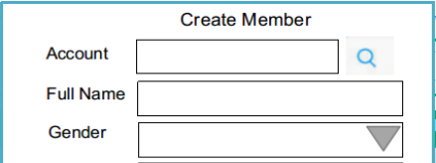 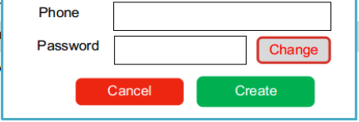

 | PM click vào quản lý Products, chức năng chỉnh sửa tương tự như các màn hình Member
 | Product

 | PM click vào Meeting để xem riêng,

 | PM hoặc TL sẽ đk quyền tạo Meeting vì đây là Product, người tạo sẽ là người chủ trì

 | Ai là người tạo cuộc họp thì mwois có quyền chỉnh sửa

 | Pm click vao review log work

 |  |  |  | Log works List

 | PM có thể click vào Xem nội dung chi tiết của Log là gì

 | Có thể tích vào Log work không hợp lý và chọn feed back theo mã quy ước trước, có thể xem quy ước khi nhấn About FeedBack

 | Membẻ đăng nhập, có thông báo về Status của Log Work nếu PM FeedBack, nhấn vào sẽ hiển thị list các Log Work đó
 |  | hoặc nếu Member quên không Log ngày hôm trước

 | Membẻ click vào My Project để xem các Project đang tham gia

 | Màn hình chung tươn tự PM , cũng có thống kê tương tự

 | Member có thể xem logwork của các Member khác khi nhấn All Log Works

 | Member click vao My Log Work de xem Log cua ban than, Xem tinh trang FeedBack, va chinh sua
 | Search | From Date To Date là search theo truong Start Date

 | Tạo mới Log Work

 | Chinh sua Log Work

 | Member click vao Meeting, ai là thư kí thì sẽ up file biên bản cuộc họp lên

 | 42 @@

Use case
